teklif1
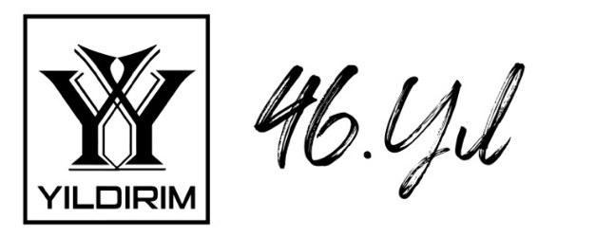 |  |  |  |  |  | PROFORMA FATURA
 | YILDIRIM LED VE SES TEKNOLOJİLERİ SAN. TİC. LTD. ŞTİ.
 | Fener Mah. Bülent Ecevit Bulvarı No:48 YILDIRIM PLAZA
 | Muratpaşa, Antalya / TÜRKİYE |  |  |  |  |  | Tarih | 2024-11-13
 | Telefon: +90 850 840 93 55 |  |  |  |  |  | Teklif #
 | Fax: +90 850 840 93 55
 | Website: www.yildirimteknoloji.net

 | MÜŞTERİ BİLGİLERİ

 | KEP DİJİTAL MÜZECİLİK VE TURİZM İŞLETMELERİ ANONİM ŞİRKETİ
 | ETİLER MAH. SEHER YILDIZI SOK. ASTEL İŞ OFİSİ NO:12/14 BEŞİKTAŞ/İSTANBUL
 | Vergi Dairesi: BEŞİKTAŞ VERGİ DAİRESİ MÜD
 | VKN: 5441388638

 | NO | MARKA/MODEL | FOTO | AÇIKLAMA | FİYAT | ADET | TOPLAM | NOTLAR
 | 1 | HF5X4 | 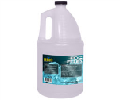 | High Performance Haze Fluid - Pack of 4 x 5-liter bottles | $150.00 | 18 | $2,700.00
 | 2 |  |  |  |  |  | $-
 | 3 |  |  |  |  |  | $-
 | 4 |  |  |  |  |  | $-
 | 5 |  |  |  |  |  | $-

 | EK BİLGİLER |  |  |  |  |  | $2,700.00 | Ara Toplam
 | * Fiyatlarımız Türkiye teslim fiyatlarımız olup teklife ait para birimi USD dir ve fiyatlarımıza KDV Dahil değildir. |  |  |  |  |  | $540.00 | K.D.V.%20
 | * Fatura Döviz bazında kesilecektir. Vadeli ödemelerde, ödemelerin döviz karşılığı hesaplanırken, |  |  |  |  |  | $3,240.00 | G. TOPLAM
 | alınan çeklerin vb ödeme araçlarının bankadan tahsil edildiği günün www.altinkaynak.com web sitesinin usd/euro satış kuru
 | dikkate alınır. Nakit havale ödemelerinde ödeme yapılan günün www.altinkaynak.com usd/euro satış kuru dikkate alınır.
 | * Sistemler iki yıl süre ile kullanım hataları hariç; imalat hatalarına karşı garantilidir.
 | * Sistem montajı fiyatlarına elektrik altyapısı, pano, priz, kablo çekimi vs. dahil değildir.

 | BANKA BİLGİLERİ
 | BANKA |  |  | IBAN NO |  |  | TL/EURO/USD
 | ZİRAAT BANKASI |  |  | TR32 0001 0016 8758 1252 2050 08 |  |  | TL
 | ZİRAAT BANKASI |  |  | TR75 0001 0016 8758 1252 2050 10 |  |  | USD Swift Code : TCZBTR2A
 | ZİRAAT BANKASI |  |  | TR21 0001 0016 8758 1252 2050 12 |  |  | EURO Swift Code : TCZBTR2A
 | HESAP ADI: YILDIRIM LED VE SES TEKNOLOJİLERİ SAN. TİC. LTD. ŞTİ.
 |  | SATICI FİRMA KAŞE |  |  |  | ALICI FİRMA İMZA KAŞE

